Preguntas
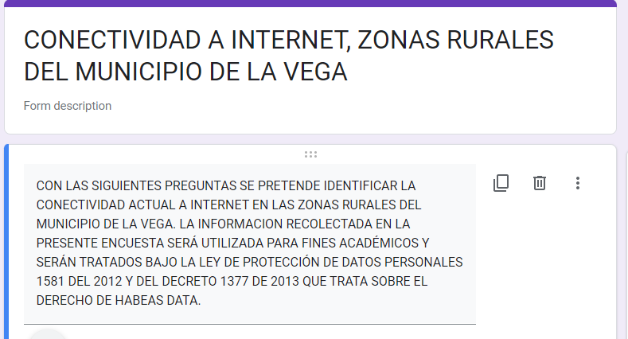

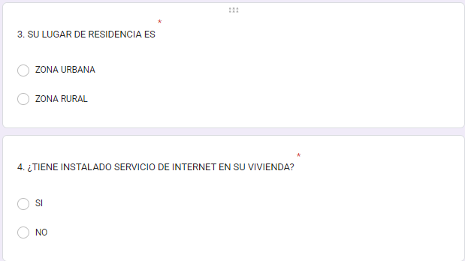
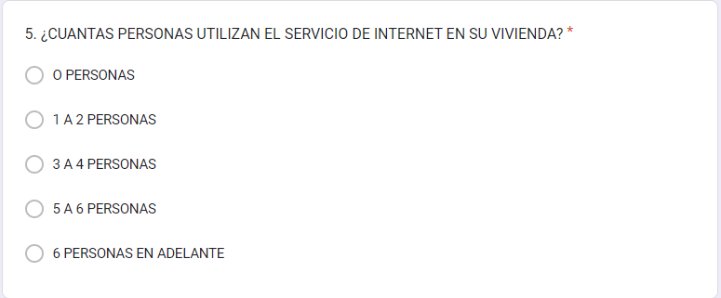
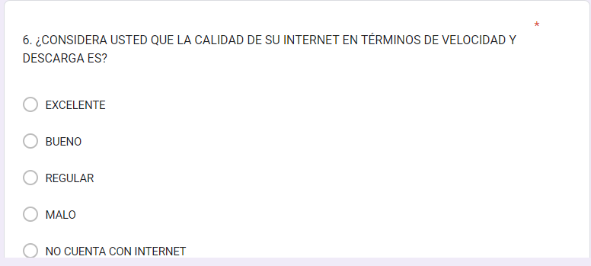
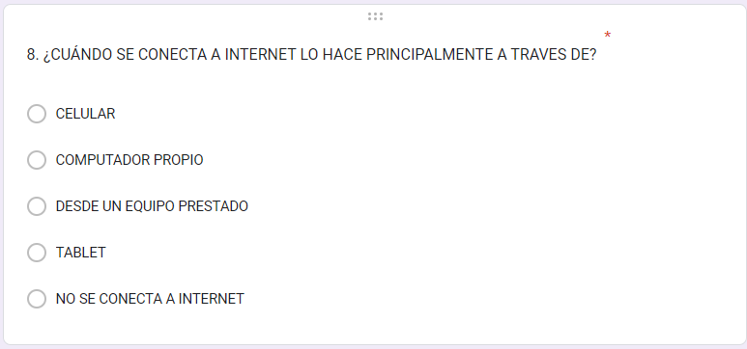


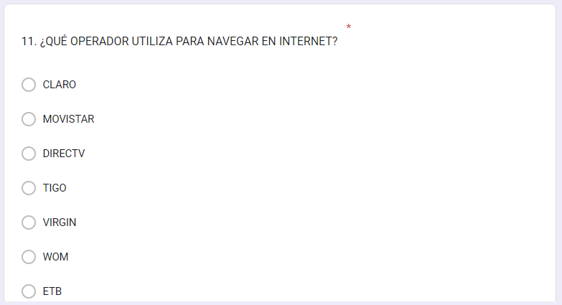

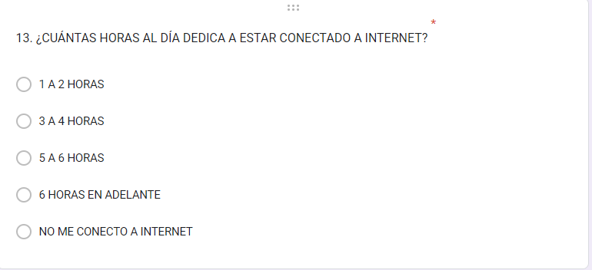
ENCUESTA REALIZADA “CONECTIVIDAD A INTERNET, ZONAS RURALES DEL MUNICIPIO DE LA VEGA”

Tabla
CALIDAD DEL INTERNET
Etiquetas de fila | Cuenta de 1. NOMBRES Y APELLIDOS
BUENO | 26
EXCELENTE | 1
MALO | 22
NO CUENTA CON INTERNET | 18
REGULAR | 44
Total general | 111

CALIDAD DEL INTERNET | ENCUESTADOS
REGULAR | 47.3% | 47.3%
BUENO | 28.0% | 28.0%
MALO | 23.7% | 23.7%
EXCELENTE | 1.1% | 1.1%
Total general | 100.0% | 100%

MEDIO DE CONEXIÓN A INTERNET
 | CELULAR | COMPUTADOR PROPIO
CLARO | 60 | 5
OTRO | 12 | 3
MOVISTAR | 7
TIGO | 7 | 2
WOM | 2
Cuenta de 1. NOMBRES Y APELLIDOS | Etiquetas de columna
Etiquetas de fila | CELULAR | COMPUTADOR PROPIO | DESDE UN EQUIPO PRESTADO | NO SE CONECTA A INTERNET | Total general |  | PROVEEDOR / MEDIO DE CONEXIÓN | CELULAR | COMPUTADOR PROPIO
CLARO | 60 | 5 |  | 2 | 67 |  | CLARO | 60 | 5
OTRO | 12 | 3 | 1 |  | 16 |  | OTRO | 12 | 3
TIGO | 7 | 2 | 1 |  | 10 |  | MOVISTAR | 7
MOVISTAR | 7 |  |  | 1 | 8 |  | TIGO | 7 | 2
NINGUNO | 1 | 1 |  | 4 | 6 |  | WOM | 2
WOM | 2 |  |  |  | 2
ETB |  | 1 |  |  | 1
VIRGIN | 1 |  |  |  | 1
Total general | 90 | 12 | 2 | 7 | 111
 | 81.1% | 10.8%

¿CUENTA CON INTERNET?
Cuenta de 1. NOMBRES Y APELLIDOS | Etiquetas de columna
Etiquetas de fila | ZONA RURAL | ZONA URBANA | Total general |  | ZONA RURAL | ZONA RURAL | ZONA URBANA | TOTAL
NO | 42 | 2 | 44 |  | NO | 42 | 2 | 100
SI | 58 | 9 | 67 |  | SI | 58 | 9 | 11
Total general | 100 | 11 | 111 |  | TOTAL | 44 | 67 | 111

EL SERVICIO DE INTERNET LO UTILIZA PARA

Etiquetas de fila | Cuenta de 1. NOMBRES Y APELLIDOS |  | EL SERVICIO DE INTERNET LO UTILIZA PARA | USUARIOS | %
EDUCACIÓN | 44 |  | EDUCACIÓN | 44 | 39.6%
TRABAJO | 40 |  | TRABAJO | 40 | 36.0%
REDES SOCIALES | 15 |  | REDES SOCIALES | 15 | 13.5%
JUEGOS, ENTRETENIMIENTO, PELÍCULAS | 8 |  | JUEGOS, ENTRETENIMIENTO, PELÍCULAS | 8 | 7.2%
NO LO UTILIZO | 4 |  | NO LO UTILIZO | 4 | 3.6%
Total general | 111 |  | Total general | 111 | 100.0%

Error muestral
CALCULA EL ERROR MUESTRAL CON BASE EN EL TAMAÑO REAL DE TU MUESTRA

$$ⅇ=z∗\sqrt{\frac{ρ∗q}{n}}$$
Población Infinita |  |  |  |  | Nivel de confianza |  | Z |  | Valores
 | Z | 1.96 |  | Tu error muestral es de: | 99.7 | % | 2.96 | N | 14000
 | n | 111 |  | 9.30 | 99 | % | 2.58 | Tamaño muestra | 111
 | Numerador | 2500 |  |  | 98 | % | 2.33 | % confianza | 95
 | Denominador | 111 |  |  | 97 | % | 2.17 | p | 50
 |  |  |  |  | 96 | % | 2.05 | q | 50
 |  |  |  |  | 95 | % | 1.96 | e
 |  |  |  |  | 94 | % | 1.89 | Z | 1.96
 |  |  |  |  | 93 | % | 1.82
 |  |  |  |  | 92 | % | 1.76
Población Finita |  |  |  |  | 91 | % | 1.7
 |  |  |  |  | 90 | % | 1.65
 |  | N-n | 13889 | Tu error muestral es de: | 80 | % | 1.28
$$ⅇ=z∗\sqrt{\frac{N−n}{N−1}}∗\sqrt{\frac{ρ∗q}{n}}$$
 |  | N-1 | 13999 | 9.27 | 70 | % | 1.04
 |  | n | 111 |  | 60 | % | 0.85
 |  | Z | 1.96 |  | 50 | % | 0.68

Tamaño muestra
CALCULA EL TAMAÑO DE TU MUESTRA

$$n=\frac{Z_{a}^{2}∗p∗q}{ⅇ^{2}}$$
Población Infinita |  | Nivel de confianza |  | Z |  | Valores
 | Tu muestra debe componerse por: | 99.7 | % | 2.96 | N | 14000
 | No Aplica | 99 | % | 2.58 | % confianza | 95
 |  | 98 | % | 2.33 | p | 50
 |  | 97 | % | 2.17 | q | 50
 |  | 96 | % | 2.05 | e | 5
 | casos | 95 | % | 1.96 | Z | 1.96
 |  | 94 | % | 1.89
 |  | 93 | % | 1.82
 |  | 92 | % | 1.76
Población Finita |  | 91 | % | 1.7
 |  | 90 | % | 1.65
 | Tu muestra debe componerse por: | 80 | % | 1.28
$$n=\frac{N∗Z_{a}^{2}∗p∗q}{ⅇ^{2}∗\left(N−1\right)+z_{α}^{2}∗p∗q}$$
 | 374 | 70 | % | 1.04
 |  | 60 | % | 0.85
 |  | 50 | % | 0.68

 | casos
 |  | Elaborado por Dhiana Espitia Jaramillo para la Unidad de Estudio de Investigación de
 |  | Mercados del programa virtual de Mercadeo de la Universidad EAN.

Resumen
OPERADOR - MEDIO DE CONEXIÓN Y CANT USUARIOS |  |  |  | DISPOSITIVO DE DATOS |  |  |  | OPERADOR - COSTO - CALIDAD DEL SERVICIO
 |  |  |  |  |  |  |  |  |  |  |  |  |  |  |  |  |  |  | OPERADOR - COSTO - CALIDAD DEL SERVICIO
Cuenta de 3. SU LUGAR DE RESIDENCIA ES | Etiquetas de columna |  |  | Cuenta de 3. SU LUGAR DE RESIDENCIA ES | Etiquetas de columna |  |  | Cuenta de 3. SU LUGAR DE RESIDENCIA ES | Etiquetas de columna |  |  | Cuenta de 10. ¿SE CONECTA A INTERNET POR MEDIO DE? | Etiquetas de columna
Etiquetas de fila | ZONA RURAL | ZONA URBANA | Total general | Etiquetas de fila | ZONA RURAL | ZONA URBANA | Total general | Etiquetas de fila | ZONA RURAL | ZONA URBANA | Total general | Etiquetas de fila | ANTENAS SATELITAL | CABLE | ZONA WIFI | ZONA WIFI COMPARTIDA DESDE UN CELULAR | Total general |  | Etiquetas de fila | ¿CUANTO PAGA POR EL SERVICIO INTERNET? | %
NO | 42 | 2 | 44 | NO | 42 | 2 | 44 | $1.000 A $20.000 | 7 | 1 | 8 | CLARO | 5 | 6 | 23 | 21 | 55 |  | $50.001 EN ADELANTE | 50 | 45.0%
SI | 58 | 9 | 67 | SI | 58 | 9 | 67 | $20.001 A $30.000 | 7 |  | 7 | ETB |  |  | 1 |  | 1 |  | $30.001 A $50.000 | 32 | 28.8%
CLARO | 33 | 5 | 38 | CELULAR | 48 | 7 | 55 | $30.001 A $50.000 | 29 | 3 | 32 | MOVISTAR | 2 |  | 4 | 2 | 8 |  | NO REALIZO NINGÚN PAGO | 14 | 12.6%
CELULAR | 29 | 4 | 33 | COMPUTADOR PROPIO | 9 | 2 | 11 | $50.001 EN ADELANTE | 44 | 6 | 50 | OTRO | 8 | 2 | 6 |  | 16 |  | $1.000 A $20.000 | 8 | 7.2%
ANTENAS SATELITAL | 3 | 1 | 4 | DESDE UN EQUIPO PRESTADO | 1 |  | 1 | NO REALIZO NINGÚN PAGO | 13 | 1 | 14 | TIGO | 1 | 2 | 4 | 3 | 10 |  | $20.001 A $30.000 | 7 | 6.3%
CABLE | 4 | 1 | 5 | Total general | 100 | 11 | 111 | Total general | 100 | 11 | 111 | VIRGIN |  |  |  | 1 | 1 |  | Total general | 111 | 100.0%
NO SE CONECTA A INTERNET | 1 |  | 1 |  |  |  |  |  |  |  |  | WOM |  |  |  | 2 | 2
ZONA WIFI | 14 | 1 | 15 |  |  |  |  |  |  |  |  | Total general | 16 | 10 | 38 | 29 | 93
ZONA WIFI COMPARTIDA DESDE UN CELULAR | 7 | 1 | 8 | MEDIO DE CONEXIÓN
¿Cuánto paga por el servicio internet?
COMPUTADOR PROPIO | 4 | 1 | 5 |  |  |  |  |  |  |  |  | PRINCIPALES PROVEEDORES DE COMUNICACIONES
ETB | 1 |  | 1 | Cuenta de 3. SU LUGAR DE RESIDENCIA ES | Etiquetas de columna |  |  |  |  |  |  | Etiquetas de fila | ANTENAS SATELITAL | CABLE | ZONA WIFI | ZONA WIFI COMPARTIDA DESDE UN CELULAR | Total general
MOVISTAR | 4 |  | 4 | Etiquetas de fila | ZONA RURAL | ZONA URBANA | Total general |  |  |  |  | CLARO | 5 | 6 | 23 | 21 | 55 | 59%
OTRO | 12 | 4 | 16 | NO | 42 | 2 | 44 |  |  |  |  | ETB |  |  | 1 |  | 1 | 1%
TIGO | 8 |  | 8 | SI | 58 | 9 | 67 |  |  |  |  | MOVISTAR | 2 |  | 4 | 2 | 8 | 9%
Total general | 100 | 11 | 111 | ANTENAS SATELITAL | 11 | 2 | 13 |  |  |  |  | OTRO | 8 | 2 | 6 |  | 16 | 17%
 |  |  |  | CABLE | 8 | 2 | 10 |  |  |  |  | TIGO | 1 | 2 | 4 | 3 | 10 | 11%
 |  |  |  | NO SE CONECTA A INTERNET | 1 |  | 1 |  |  |  |  | VIRGIN |  |  |  | 1 | 1 | 1%
 |  |  |  | ZONA WIFI | 29 | 4 | 33 |  |  |  |  | WOM |  |  |  | 2 | 2 | 2%
 |  |  |  | ZONA WIFI COMPARTIDA DESDE UN CELULAR | 9 | 1 | 10 |  |  |  |  | Total general | 16 | 10 | 38 | 29 | 93 | 100%
 |  |  |  | Total general | 100 | 11 | 111 |  |  |  |  |  | 17% | 11% | 41% | 31% | 100%

PRINCIPALES PROVEEDORES DE COMUNICACIONES
 |  |  |  |  |  |  |  |  |  |  |  | PRINCIPALES PROVEEDORES DE COMUNICACIONES
 |  |  |  |  |  |  |  |  |  |  |  | PROVEEDOR | PORCENTAJE USO
 |  |  |  |  |  |  |  |  |  |  |  | CLARO | 59%
 |  |  |  |  |  |  |  |  |  |  |  | ETB | 1%
 |  |  |  |  |  |  |  |  |  |  |  | MOVISTAR | 9%
 |  |  |  |  |  |  |  |  |  |  |  | OTRO | 17%
 |  |  |  |  |  |  |  |  |  |  |  | TIGO | 11%
 |  |  |  |  |  |  |  |  |  |  |  | VIRGIN | 1%
 |  |  |  |  |  |  |  |  |  |  |  | WOM | 2%
 |  |  |  |  |  |  |  |  |  |  |  |  | 100%

 |  |  |  |  |  |  |  |  |  |  |  | PRINCIPALES SOLUCIONES DE CONECTIVIDAD
 |  |  |  |  |  |  |  |  |  |  |  | SOLUCION DE CONECTIVIDAD | PORCENTAJE USO
 |  |  |  |  |  |  |  |  |  |  |  | ANTENAS SATELITAL | 17%
 |  |  |  |  |  |  |  |  |  |  |  | CABLE | 11%
 |  |  |  |  |  |  |  |  |  |  |  | ZONA WIFI | 41%
PRINCIPALES SOLUCIONES DE CONECTIVIDAD
 |  |  |  |  |  |  |  |  |  |  |  | ZONA WIFI COMPARTIDA DESDE UN CELULAR | 31%
 |  |  |  |  |  |  |  |  |  |  |  |  | 100%

